3LDK_6_position
index | theta | x | y | sin | cos
0 | 109.16 | 4.37 | -3.24 | -0.9446057323 | 0.3282072676 | 玄関
1 | 109.22 | 4.6 | -3.7 | -0.9442615166 | 0.3291962762 | 玄関
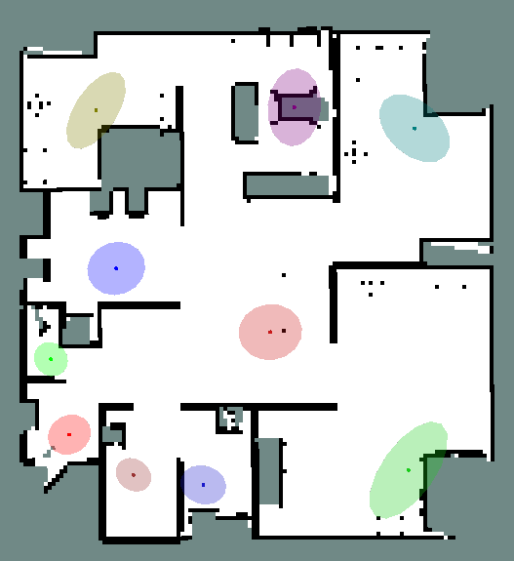
2 | 109.88 | 4.48 | -3.95 | -0.9404068846 | 0.340051307 | 玄関
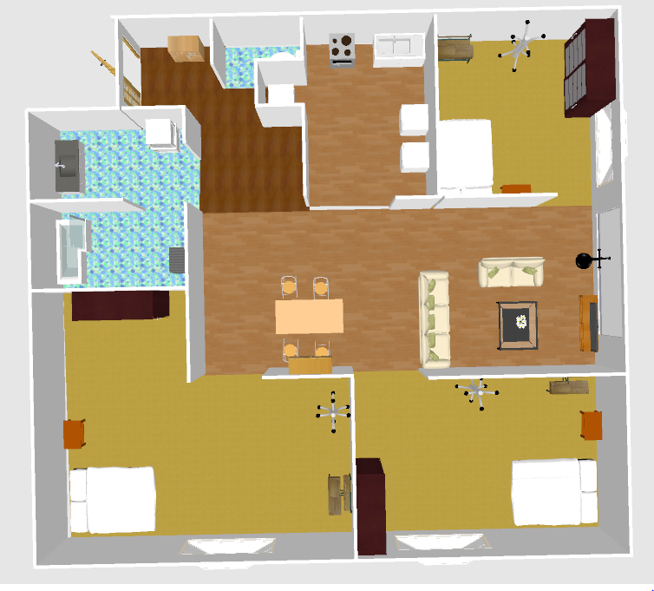
3 | 112.17 | 4.72 | -4.03 | -0.9260682949 | 0.3773559503 | 玄関
4 | 102.54 | 4.85 | -3.75 | -0.9761446659 | 0.2171211443 | 玄関
5 | 97.99 | 4.9 | -3.55 | -0.9902923439 | 0.1390002645 | 玄関
6 | -174.26 | 4.84 | -3.29 | 0.1000144053 | 0.9949859892 | 玄関
7 | 113.02 | 4.81 | -3.12 | -0.9203684065 | 0.3910524215 | 玄関
8 | 94.11 | 5.19 | -3.1 | -0.9974282891 | 0.0716715295 | 玄関
9 | 68.38 | 5.46 | -3.33 | -0.9296479295 | -0.3684490835 | 玄関
10 | 70.19 | 5.44 | -3.73 | -0.9408216337 | -0.3389021298 | 玄関
11 | 66.32 | 5.57 | -3.96 | -0.9158028438 | -0.4016281256 | 玄関
12 | 92.74 | 5.59 | -4.11 | -0.998856745 | 0.0478037959 | 玄関
13 | -155.1 | 4.73 | -3.77 | 0.4210358134 | 0.9070440143 | 玄関
14 | -164.76 | 4.61 | -3.22 | 0.2628628233 | 0.9648332167 | 玄関
15 | -74.77 | 5.68 | -2.06 | 0.9648790803 | -0.2626944241 | トイレ
16 | -85.62 | 5.72 | -1.93 | 0.9970794715 | -0.0763709864 | トイレ
17 | -70.66 | 5.76 | -1.6 | 0.943569979 | -0.3311732095 | トイレ
18 | -67.69 | 5.73 | -1.43 | 0.9251434767 | -0.3796176333 | トイレ
19 | -66.9 | 5.79 | -1.51 | 0.9198214973 | -0.3923371166 | トイレ
20 | -98.32 | 5.5 | -1.45 | 0.989475339 | 0.1447016019 | トイレ
21 | -100.02 | 5.51 | -1.65 | 0.9847470784 | 0.1739919298 | トイレ
22 | -89.07 | 5.6 | -1.86 | 0.9998682711 | -0.0162308493 | トイレ
23 | -92.46 | 5.48 | -1.95 | 0.9990784302 | 0.0429219096 | トイレ
24 | -92.44 | 5.5 | -2.14 | 0.9990933519 | 0.0425731628 | トイレ
25 | -97.03 | 5.29 | -2.17 | 0.9924822049 | 0.1223890226 | トイレ
26 | -116.52 | 5.15 | -2.18 | 0.8947785547 | 0.4465101769 | トイレ
27 | -104.46 | 5.1 | -1.96 | 0.9683222027 | 0.2497040485 | トイレ
28 | -99.28 | 5.18 | -1.76 | 0.9869120667 | 0.1612593336 | トイレ
29 | -112.44 | 5.21 | -1.52 | 0.924279771 | 0.3817157383 | トイレ
30 | -72.54 | 4.69 | -0.34 | 0.9539266506 | -0.3000399062 | キッチン
31 | -133.62 | 4.19 | -0.07 | 0.7239310947 | 0.6898722854 | キッチン
32 | -82.32 | 3.56 | 0.09 | 0.9910299093 | -0.1336402589 | キッチン
33 | -152.6 | 3.06 | 0.32 | 0.4601997848 | 0.8878153851 | キッチン
34 | -128.49 | 3.03 | 0.96 | 0.7827167942 | 0.6223780363 | キッチン
35 | -158.23 | 3.04 | 1.54 | 0.3708816306 | 0.9286801473 | キッチン
36 | 168.12 | 3.42 | 1.1 | -0.2058626088 | 0.9785809043 | キッチン
37 | -164.48 | 3.77 | 0.67 | 0.2675747303 | 0.9635371107 | キッチン
38 | -58.17 | 4.32 | 0.6 | 0.8496166631 | -0.527400726 | キッチン
39 | -136.08 | 4.81 | 0.9 | 0.6936533058 | 0.7203090249 | キッチン
40 | 157.96 | 4.89 | 1.43 | -0.3752537985 | 0.9269221039 | キッチン
41 | 142.42 | 4.28 | 0.4 | -0.6098685655 | 0.7925025759 | キッチン
42 | 168.94 | 4.74 | 1.19 | -0.1918368481 | 0.9814268305 | キッチン
43 | -141.17 | 3.7 | 1.05 | 0.6270117859 | 0.7790097691 | キッチン
44 | 154.92 | 4.1 | 1.61 | -0.4238832938 | 0.9057168174 | キッチン
45 | 12.56 | 4.64 | 2.95 | -0.2174618699 | -0.9760688168 | 寝室
46 | 13.15 | 5.08 | 2.99 | -0.2275011754 | -0.9737778059 | 寝室
47 | 13.77 | 5.26 | 3.12 | -0.2380249402 | -0.9712590426 | 寝室
48 | 53.51 | 5.07 | 3.55 | -0.8039606645 | -0.5946824782 | 寝室
49 | 32.92 | 4.67 | 3.53 | -0.5434674995 | -0.8394302097 | 寝室
50 | 55.92 | 4.48 | 4.05 | -0.8282559841 | -0.5603499128 | 寝室
51 | 66.31 | 5.11 | 4.41 | -0.9157327325 | -0.4017879573 | 寝室
52 | 93.5 | 4.65 | 5.3 | -0.9981347984 | 0.0610485395 | 寝室
53 | 111.3 | 4 | 5.41 | -0.9316912276 | 0.3632512305 | 寝室
54 | 99.99 | 4.15 | 4.8 | -0.9848380453 | 0.1734762936 | 寝室
55 | 98.39 | 3.94 | 4.43 | -0.9892978142 | 0.1459103657 | 寝室
56 | 116.27 | 3.35 | 4.56 | -0.896718299 | 0.4426017309 | 寝室
57 | 130.09 | 3.41 | 5.2 | -0.76503381 | 0.643990116 | 寝室
58 | 109.6 | 3.89 | 4.91 | -0.9420574528 | 0.3354515698 | 寝室
59 | 129.87 | 3.53 | 5.72 | -0.7675009089 | 0.6410478569 | 寝室
60 | -33.65 | -0.49 | 3.95 | 0.5541181993 | -0.8324379984 | リビング
61 | 98.78 | -0.19 | 3.47 | -0.9882817234 | 0.1526408702 | リビング
62 | 3.69 | 0.51 | 3.41 | -0.0643581381 | -0.9979268661 | リビング
63 | 0.38 | 0.01 | 3.95 | -0.0066322025 | -0.9999780067 | リビング
64 | 142.29 | -0.93 | 3.89 | -0.6116651254 | 0.7911167893 | リビング
65 | 179.07 | -1.38 | 3.75 | -0.0162308493 | 0.9998682711 | リビング
66 | -51.98 | -1.44 | 3.31 | 0.7877957992 | -0.6159365055 | リビング
67 | -80.55 | -0.83 | 3.41 | 0.9864292572 | -0.1641868466 | リビング
68 | -0.23 | 0.03 | 5.11 | 0.0040142465 | -0.9999919429 | リビング
69 | 138.54 | -0.03 | 5.47 | -0.6620970171 | 0.7494181343 | リビング
70 | 151.79 | -0.44 | 5.62 | -0.4727045741 | 0.881220963 | リビング
71 | -173.74 | -0.97 | 5.7 | 0.1090403688 | 0.9940373222 | リビング
72 | 164.6 | -1.24 | 5.75 | -0.2655561175 | 0.9640954042 | リビング
73 | -64.98 | -1.22 | 5.21 | 0.9061602102 | -0.4229345971 | リビング
74 | -39.64 | -0.74 | 5.21 | 0.6379617541 | -0.7700680491 | リビング
75 | 53.16 | -3.57 | 5.69 | -0.8003129785 | -0.5995824684 | 寝室
76 | 47.4 | -2.92 | 5.55 | -0.7360970871 | -0.6768759697 | 寝室
77 | 22.75 | -2.99 | 5.03 | -0.3867109616 | -0.9222009717 | 寝室
78 | 29.02 | -2.42 | 4.95 | -0.4851148906 | -0.8744504234 | 寝室
79 | 28 | -2.39 | 4.43 | -0.4694715628 | -0.8829475929 | 寝室
80 | 7.96 | -3.11 | 4.27 | -0.1384817296 | -0.9903649886 | 寝室
81 | 28 | -3.3 | 5.13 | -0.4694715628 | -0.8829475929 | 寝室
82 | 15.96 | -3.66 | 5.03 | -0.2749662014 | -0.9614538928 | 寝室
83 | -12.68 | -3.74 | 4.59 | 0.2195056652 | -0.9756112253 | 寝室
84 | -27.05 | -3.9 | 3.87 | 0.4547678766 | -0.8906100035 | 寝室
85 | 7.33 | -3.4 | 3.52 | -0.1275839459 | -0.9918277758 | 寝室
86 | -12.71 | -3.28 | 3.15 | 0.2200164639 | -0.9754961587 | 寝室
87 | -24.18 | -4.41 | 3.55 | 0.4096046189 | -0.9122631507 | 寝室
88 | -47.12 | -5.13 | 3.73 | 0.7327804706 | -0.6804651218 | 寝室
89 | -59.19 | -5.4 | 3.35 | 0.8588705155 | -0.5121927739 | 寝室
90 | 177.32 | -1.13 | 0.15 | -0.0467577695 | 0.9989062574 | ダイニング
91 | 176.38 | -0.97 | -0.2 | -0.0631388927 | 0.9980047496 | ダイニング
92 | -144.43 | -0.98 | -0.57 | 0.5816971518 | 0.8134054484 | ダイニング
93 | -143.77 | -1.39 | -0.64 | 0.5910281101 | 0.8066509611 | ダイニング
94 | -78.65 | -1.05 | -1.46 | 0.9804432899 | -0.1968018172 | ダイニング
95 | -62.62 | -1.19 | -1.77 | 0.8879759711 | -0.4598898507 | ダイニング
96 | -90.63 | -0.89 | -1.77 | 0.9999395493 | 0.0109953527 | ダイニング
97 | -75.69 | -0.64 | -1.76 | 0.9689726072 | -0.2471681341 | ダイニング
98 | -12.03 | -0.3 | -1.72 | 0.2084238192 | -0.9780386043 | ダイニング
99 | -73.29 | -0.1 | -1.62 | 0.9577723264 | -0.287527687 | ダイニング
100 | 13.89 | 0.23 | -1.48 | -0.2400586168 | -0.9707583945 | ダイニング
101 | -2.68 | 0.52 | -1.49 | 0.0467577695 | -0.9989062574 | ダイニング
102 | 29.47 | 0.7 | -1.2 | -0.4919677754 | -0.870613409 | ダイニング
103 | 36.98 | 0.75 | -0.81 | -0.6015362101 | -0.7988455345 | ダイニング
104 | 58.28 | 0.75 | -0.26 | -0.8506276334 | -0.5257686082 | ダイニング
105 | 113.01 | -3.32 | -2.1 | -0.920436644 | 0.3908917809 | 寝室
106 | 129.08 | -4.35 | -2.37 | -0.7762665072 | 0.6304048777 | 寝室
107 | 137.7 | -5.11 | -2.5 | -0.6730125135 | 0.739631095 | 寝室
108 | 140.73 | -5.2 | -3.27 | -0.632975604 | 0.7741717411 | 寝室
109 | 127.8 | -4.58 | -3.41 | -0.7901550124 | 0.6129070537 | 寝室
110 | 108.48 | -4.18 | -3.65 | -0.9484343576 | 0.3169736097 | 寝室
111 | 86.32 | -3.69 | -3.88 | -0.9979380835 | -0.0641839661 | 寝室
112 | 79.61 | -3.45 | -4.66 | -0.9836029624 | -0.1803474769 | 寝室
113 | 57.25 | -2.87 | -4.77 | -0.841039013 | -0.5409744714 | 寝室
114 | 55.54 | -2.1 | -4.68 | -0.8245214139 | -0.5658307503 | 寝室
115 | 42.43 | -2.59 | -5.18 | -0.6746889494 | -0.7381021755 | 寝室
116 | 51.59 | -3.34 | -5.3 | -0.7835850347 | -0.6212845511 | 寝室
117 | 23.55 | -3.51 | -5.54 | -0.3995492029 | -0.916711751 | 寝室
118 | 29.84 | -3 | -5.76 | -0.4975796544 | -0.8674182887 | 寝室
119 | 21.21 | -2.09 | -6.02 | -0.3617872858 | -0.9322606716 | 寝室
120 | 150.61 | 0.72 | -4.59 | -0.4907516906 | 0.8712994767 | 風呂
121 | 163.85 | 0.73 | -4.93 | -0.2781529856 | 0.9605367857 | 風呂
122 | -179.44 | 0.66 | -5.23 | 0.0097736882 | 0.9999522364 | 風呂
123 | -162.15 | 0.86 | -5.45 | 0.3065260781 | 0.9518622608 | 風呂
124 | 157.26 | 1.1 | -5.14 | -0.3865500013 | 0.9222684514 | 風呂
125 | 137.26 | 1.13 | -4.79 | -0.6786725717 | 0.7344409713 | 風呂
126 | 123.56 | 1.34 | -4.73 | -0.8333073779 | 0.5528099257 | 風呂
127 | 123.04 | 1.57 | -4.61 | -0.8382901338 | 0.5452244048 | 風呂
128 | 115.66 | 1.69 | -4.83 | -0.9013795529 | 0.4330299085 | 風呂
129 | 104.82 | 1.95 | -4.74 | -0.9667341623 | 0.2557832274 | 風呂
130 | 99.17 | 2.01 | -5.03 | -0.9872198433 | 0.1593643025 | 風呂
131 | 94.63 | 2.01 | -5.28 | -0.9967367498 | 0.0807208255 | 風呂
132 | 117.06 | 1.84 | -5.02 | -0.890530618 | 0.4549233105 | 風呂
133 | 139.51 | 1.62 | -4.95 | -0.6493153226 | 0.7605193041 | 風呂
134 | 149.9 | 1.45 | -5.01 | -0.5015107372 | 0.8651514206 | 風呂
135 | 178.79 | 2.85 | -5.38 | -0.0211169142 | 0.9997770131 | 洗面所
136 | 164.53 | 2.86 | -5.1 | -0.2667337837 | 0.9637702468 | 洗面所
137 | 160.55 | 2.85 | -4.89 | -0.3329841223 | 0.9429324336 | 洗面所
138 | 144.62 | 3.04 | -4.75 | -0.5789966038 | 0.8153299533 | 洗面所
139 | 149.83 | 3.08 | -4.99 | -0.5025673445 | 0.8645380641 | 洗面所
140 | 143.03 | 3.16 | -5.33 | -0.6013967761 | 0.7989505102 | 洗面所
141 | 120.24 | 3.54 | -5.22 | -0.8639234172 | 0.5036232016 | 洗面所
142 | 124.87 | 3.7 | -4.94 | -0.8204513383 | 0.5717163645 | 洗面所
143 | 128.92 | 3.67 | -4.79 | -0.7780239007 | 0.6282346775 | 洗面所
144 | 138.18 | 3.51 | -4.59 | -0.6667926499 | 0.7452432905 | 洗面所
145 | 117.59 | 3.62 | -4.54 | -0.8862844261 | 0.4631413564 | 洗面所
146 | 145.74 | 3.25 | -4.72 | -0.5629491862 | 0.8264915085 | 洗面所
147 | 148.66 | 3.12 | -4.88 | -0.52011551 | 0.8540959292 | 洗面所
148 | 144.18 | 3.09 | -5.14 | -0.585240754 | 0.8108595808 | 洗面所
149 | 158.55 | 3 | -4.95 | -0.3656891448 | 0.9307370463 | 洗面所
150 |  | 3.185 | -1.337 |  |  |  | 2.275 | -0.955 | 1.4 | 3.185 | -1.337
151 |  | 3.325 | -1.491 |  |  |  | 2.375 | -1.065 | 1.4 | 3.325 | -1.491
152 |  | 3.346 | -1.519 |  |  |  | 2.39 | -1.085 | 1.4 | 3.346 | -1.519
153 |  | 3.038 | -1.449 |  |  |  | 2.17 | -1.035 | 1.4 | 3.038 | -1.449
154 |  | 3.318 | -2.079 |  |  |  | 2.37 | -1.485 | 1.4 | 3.318 | -2.079
155 |  | 3.017 | -2.254 |  |  |  | 2.155 | -1.61 | 1.4 | 3.017 | -2.254
156 |  | 3.234 | -2.394 |  |  |  | 2.31 | -1.71 | 1.4 | 3.234 | -2.394
157 |  | 3.472 | -2.534 |  |  |  | 2.48 | -1.81 | 1.4 | 3.472 | -2.534
158 |  | 3.626 | -2.569 |  |  |  | 2.59 | -1.835 | 1.4 | 3.626 | -2.569
159 |  | 3.78 | -2.632 |  |  |  | 2.7 | -1.88 | 1.4 | 3.78 | -2.632
160 |  | 3.864 | -2.555 |  |  |  | 2.76 | -1.825 | 1.4 | 3.864 | -2.555
161 |  | 3.969 | -2.569 |  |  |  | 2.835 | -1.835 | 1.4 | 3.969 | -2.569
162 |  | 4.06 | -2.212 |  |  |  | 2.9 | -1.58 | 1.4 | 4.06 | -2.212
163 |  | 4.151 | -1.799 |  |  |  | 2.965 | -1.285 | 1.4 | 4.151 | -1.799
164 |  | 4.172 | -1.246 |  |  |  | 2.98 | -0.89 | 1.4 | 4.172 | -1.246

